概要
■概要
 | ◇目的
 |  | 試験ログファイルに関して以下のような問題があり、リリース前の試験ログチェックに時間を要した。
 |  |  | ・試験項目書に記載のログファイルが存在しない。
 |  |  | ・試験項目書に未記載のログファイルが存在する。
 |  |  | ・試験項目書のフォルダ構成が統一されておらず、重複したログファイルが存在した。
 |  | そのため、試験実施後の試験ログファイルコミット時点でログファイル名とフォルダ構成をチェックすることで
 |  | 上記問題に対応する。また、チェックからコミットまでを自動化し、効率化を図る。

 | ◇機能概要
 |  | コミット自動化機能
 |  |  | 以下のチェック処理を行い、問題がなければログファイルと項目書を SVN に追加し、SVN のコミットダイアログを表示する。

 |  |  | <<チェック内容>>
 |  |  |  | 以下のチェックを行う。（詳細なチェック内容は「チェック内容詳細」シート参照）

 |  |  |  | (A) | ログファイル名チェック
 |  |  |  |  | 試験項目書内の「試験データ欄」に記載されているログファイル名が命名規則に則っているかチェックする。

 |  |  |  | (B) | 試験ログ不足チェック
 |  |  |  |  | 試験項目書内の「試験データ欄」記載の試験ログファイルがログファイル格納先に存在することを確認する。
 |  |  |  |  | （ディレクトリ構造がルールどおりであることの確認も行う）

 |  |  |  | (C) | 試験ログ余分チェック
 |  |  |  |  | 試験項目書内の「試験データ欄」に記載のないログファイルが格納されていないかを確認する。
 |  |  |  |  | （ディレクトリ構造がルールどおりであることの確認も行う）

 | ◇手順
 |  | コミット自動化機能
 |  |  | ① | 「★本ツールを実行する前に★」シートの注意事項を確認。
 |  |  | ② | 「データ入力」シートに各情報を記載。
 |  |  | ③ | 同シートの「チェック処理＆コミット実行！」ボタンを押下。

 | ◇困ったとき
 |  | ・コミット時、以下のようなエラーが発生する場合がある。
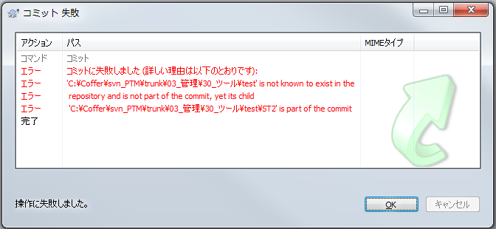

 |  | 上記エラーが発生した場合、「C:\Coffer\svn_PTM\trunk\03_管理\30_ツール\test」を事前にコミットしておくこと。

 | ◇TODO
 |  | ‐ | 項番命名規則をチェックするか。
 |  |  | →チェックしない。
 |  |  |  | 理由１： |  | 本ツールは、「試験実施後のログコミット前」もしくは「リリース前のログ過不足チェック」時点で使用する。
 |  |  |  |  |  | 項番命名規則は項目書作成時点で決める必要があるものであるため。
 |  |  |  | 理由２： |  | 以下のように案件名＝案件IDとならないものは、ツールでは判別しきれないため。
 |  |  |  |  |  |  | 例） | 02_診断モニタ変更
 |  |  |  |  |  |  |  | ↓
 |  |  |  |  |  |  |  | 02-DIAG
 |  |  |  | 理由３： |  | 項目書の項番欄にEXCELの数式で組み込めば項番の記入が自動化でき、
 |  |  |  |  |  | ツールでチェックする必要がなくなるため。

 |  |  |  | 【参考】
 |  |  |  |  | TF22 時点での項番命名規則は以下。
 |  |  |  |  |  | CT | [開発名]_CT_[案件番号]_[項番] |  | ex) TF22_CT_05_002
 |  |  |  |  |  | FT | [開発名]_[案件番号]-[案件ID](_[診断名])_[項目番号] |  | ex) TF22-02-DIAG-kyv_lo-002
 |  |  |  |  |  | ST | [開発名]_ST_[案件番号]_[シート名]_[項番] |  | ex) TF22_ST_03_POF_003
 |  | - | 以下を許す？→ Warning のみとする。
 |  |  |  | 項番 |  |  | TF22-06_COM-IF_V_TX-050
 |  |  |  | 試験データ： |  |  | TF22-06_COM-IF_V_TX-050^066.asc
 |  | ★ | リファクタリング
 |  |  | ★ | 項番などを拾っておく
 |  |  | ★ | ブック数分作る。
 |  |  | ★ | フォルダ構成を知っている人を限る
 |  |  | ★ | コマンドプロンプトを非表示にする。
 |  |  | ★ | GetTCDocInfoShtをきれいにする。
 |  | ★ | 本番フォルダでやってみる。

チェック内容詳細
■チェック内容詳細
 | ◇チェック内容詳細
 |  | (A) | ログファイル名チェック
 |  |  | 試験項目書内の「試験データ欄」に記載されているログファイル名が命名規則に則っているかチェックする。命名規則は以下の通り。

 |  |  |  | <<単体試験>>
 |  |  |  |  | ・[関数名]_[項番].csv
 |  |  |  |  | ・テスト結果報告書.htm
 |  |  |  |  | ・[関数名].txt
 |  |  |  | <<結合、機能、システム試験>>
 |  |  |  |  | ・[項番].[拡張子] (※)

 |  |  |  |  | (※) 結合、機能、システム試験ログについて
 |  |  |  |  |  | ・結合、機能、システム試験のログは、上記規則を反していても Warning のみとする。（補足ファイルを置くことを考慮）
 |  |  |  |  |  | また、ログファイルは１項目に対して複数のログファイルが必要であり、項番とファイル名が完全に一致するとは限らない。
 |  |  |  |  |  | そのため、「項番の文字列が全て入っているか」のみをチェックし、余分な文字が入っていても無視する。
 |  |  |  |  |  |  |  | -項番-
 |  |  |  |  |  |  |  |  | TF22_ST_02_PON_001.txt
 |  |  |  |  |  |  |  | -試験ログファイル名-
 |  |  |  |  |  |  |  |  | 例１） | TF22_ST_02_PON_001.txt |  |  | → 「項番」の文字列と完全一致のため、OK！
 |  |  |  |  |  |  |  |  | 例２） | TF22_ST_02_PON_01.txt |  |  | → ０が足りないため、NG！
 |  |  |  |  |  |  |  |  | 例３） | TF22_ST_02_PON_001_オシロ_3v.png |  |  | → 「項番」の文字列が漏れなく入っているため、OK！

 |  | (B) | 試験ログ不足チェック
 |  |  | 試験項目書内の「試験データ欄」記載の試験ログファイルがログファイル格納先に存在することを確認する。

 |  | (C) | 試験ログ余分チェック
 |  |  | 試験項目書内の「試験データ欄」に記載のないログファイルが格納されていないかを確認する。

 |  |  | また(B)と（C)は、以下のフォルダ構造どおりに格納されている前提でチェックするため、
 |  |  | フォルダ構成がルールどおりであることの確認も行える。

ex)
 |  |  | 【フォルダ構成】
 |  |  |  | <<単体試験>>
 |  |  |  |  | 31_単体試験ログ |  |  |  |  |  |  |  |  | 31_単体試験ログ
 |  |  |  |  |  | └ [案件名] |  |  |  |  |  |  |  |  | └ 02_診断モニタ変更
 |  |  |  |  |  |  | └ [項目書ファイル名（拡張子なし）] |  |  |  |  |  |  |  |  | └ TF2次プロト2nd単体試験項目書_02_診断モニタ変更_dgMonCanLocalComErr
 |  |  |  |  |  |  |  | └ [ソースファイル名（拡張子なし）] |  |  |  |  |  |  |  |  | └ dgMonCanLocalComErr
 |  |  |  |  |  |  |  |  | └ [関数名] |  |  |  |  |  |  |  |  | └ dgMonCanLocalComErrBcu170Main
 |  |  |  |  |  |  |  |  |  | ├ [関数名]_[項番].csv |  |  |  |  |  |  |  |  | ├ dgMonCanLocalComErrBcu170Main_1.csv
 |  |  |  |  |  |  |  |  |  | ├ テスト結果報告書.htm |  |  |  |  |  |  |  |  | ├ テスト結果報告書.htm
 |  |  |  |  |  |  |  |  |  | └ TestCoverLog |  |  |  |  |  |  |  |  | └ TestCoverLog
 |  |  |  |  |  |  |  |  |  |  | └ [ソースファイル名（拡張子あり）] |  |  |  |  |  |  |  |  | └ dgMonCanLocalComErr.c
 |  |  |  |  |  |  |  |  |  |  |  | └ [関数名].txt |  |  |  |  |  |  |  |  | └ dgMonCanLocalComErrBcu170Main.txt

ex)
 |  |  |  | <<結合試験>>
 |  |  |  |  | 41_結合試験ログ |  |  |  |  |  |  |  |  | 41_結合試験ログ
 |  |  |  |  |  | └ [案件名] |  |  |  |  |  |  |  |  | └ 04_起動終了シーケンス変更
 |  |  |  |  |  |  | └ [項目書ファイル名（拡張子なし）] |  |  |  |  |  |  |  |  | └ TF2次プロト2nd結合項目書_04_起動終了シーケンス変更
 |  |  |  |  |  |  |  | └ [シート名] |  |  |  |  |  |  |  |  | └ 試験項目
 |  |  |  |  |  |  |  |  | └ [項番].[拡張子] |  |  |  |  |  |  |  |  | └ TF22_CT_04_002.png

ex)
 |  |  |  | <<機能試験>>
 |  |  |  |  | 51_機能試験ログ |  |  |  |  |  |  |  |  | 51_機能試験ログ
 |  |  |  |  |  | └ [案件名] |  |  |  |  |  |  |  |  | └ 01_診断マネージャ
 |  |  |  |  |  |  | └ [項目書ファイル名（拡張子なし）] |  |  |  |  |  |  |  |  | └ TF2次プロト2nd機能試験項目書_01_診断マネージャ(MNG)-17022
 |  |  |  |  |  |  |  | └ [シート名] |  |  |  |  |  |  |  |  | └ 試験項目(11-1_4-3)
 |  |  |  |  |  |  |  |  | └ [項番].[拡張子] |  |  |  |  |  |  |  |  | └ TF22-01-11-1_4-3-001_after.png

ex)
 |  |  |  | <<システム試験>>
 |  |  |  |  | 61_システム試験ログ |  |  |  |  |  |  |  |  | 61_システム試験ログ
 |  |  |  |  |  | └ [項目書ファイル名（拡張子なし）] |  |  |  |  |  |  |  |  | └ TF2次プロト2ndシステム試験項目書-17650
 |  |  |  |  |  |  | └ [シート名] |  |  |  |  |  |  |  |  | └ 試験項目（起動シーケンス）
 |  |  |  |  |  |  |  | └ [項番].[拡張子] |  |  |  |  |  |  |  |  | └ TF22_ST_02_PON_001_オシロ_3v.png

 | ◇チェック内容イメージ

試験項目書 Excelファイル
ログファイル格納先フォルダ


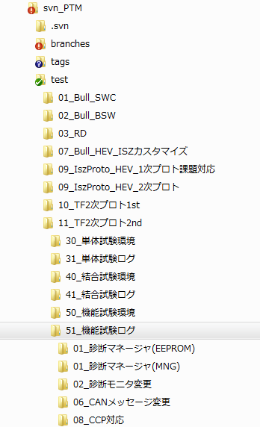

ログファイルが存在するか。
(不足チェック）

(B)

(A)
(C)

ログファイルが記載されているか。
（余分チェック）
<<単体試験>>
・テスト報告書、csv、txt が漏れなく存在するか。
・csv ファイルが[関数名]_[項番].csv になっているか
・txt ファイルが[関数名].txt になっているか。
<<結合・機能・システム試験>>
・項番とファイル名が一致しているか。
（一致しない場合は、警告を出すのみ）

